Stap 1 HF
Parameter: | Stap 1 HF
Referentiewaarde: | 12.15 | mg/Nm3
Gemiddelde: | 10.45 | mg/Nm3
Standaard afw. ref. abs.: | 1.00 | mg/Nm3
Standaard afw. ref. rel.: | 9.5 | %
Aantal Labo's: | 8

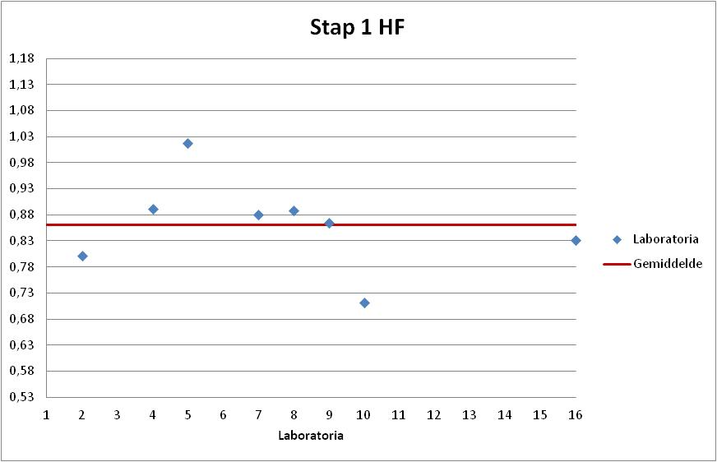
Labonr. | Result | Z-Score | Uitschieter | %Afw

10 | 8.65 | -1.80 |  | -28.8%
2 | 9.75 | -0.70 |  | -19.8%
16 | 10.10 | -0.35 |  | -16.9%
9 | 10.50 | 0.05 |  | -13.6%
7 | 10.70 | 0.25 |  | -11.9%
8 | 10.80 | 0.35 |  | -11.1%
4 | 10.84 | 0.39 |  | -10.8%
5 | 12.36 | 1.92 |  | 1.7%

Stap 2 HF
Parameter: | Stap 2 HF
Referentiewaarde: | 4.59 | mg/Nm3
Gemiddelde: | 4.04 | mg/Nm3
Standaard afw. ref. abs.: | 0.20 | mg/Nm3
Standaard afw. ref. rel.: | 5.0 | %
Aantal Labo's: | 8

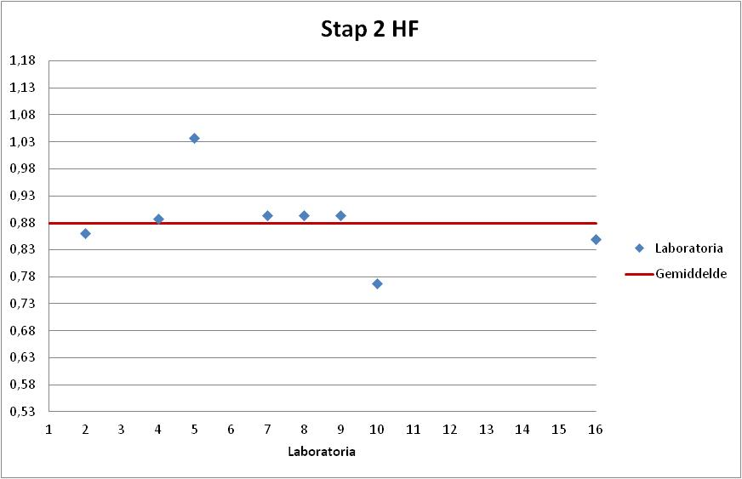
Labonr. | Result | Z-Score | Uitschieter | %Afw

10 | 3.52 | -2.55 | X | -23.3%
16 | 3.90 | -0.67 |  | -15.0%
2 | 3.95 | -0.43 |  | -13.9%
4 | 4.07 | 0.16 |  | -11.3%
8 | 4.10 | 0.31 |  | -10.7%
9 | 4.10 | 0.31 |  | -10.7%
7 | 4.10 | 0.31 |  | -10.7%
5 | 4.76 | 3.57 | XX | 3.7%

Stap 3 HF
Parameter: | Stap 3 HF
Referentiewaarde: | 1.35 | mg/Nm3
Gemiddelde: | 1.24 | mg/Nm3
Standaard afw. ref. abs.: | 0.13 | mg/Nm3
Standaard afw. ref. rel.: | 10.4 | %
Aantal Labo's: | 8

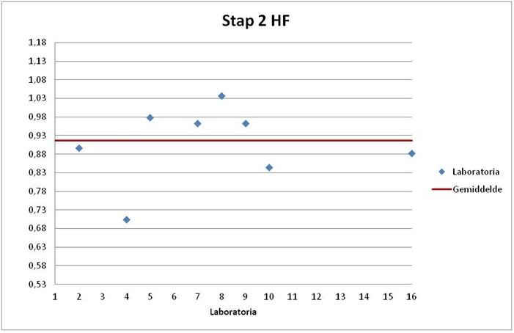
Labonr. | Result | Z-Score | Uitschieter | %Afw

4 | 0.95 | -2.23 | X | -29.6%
10 | 1.14 | -0.76 |  | -15.6%
16 | 1.19 | -0.37 |  | -11.9%
2 | 1.21 | -0.22 |  | -10.4%
9 | 1.30 | 0.48 |  | -3.7%
7 | 1.30 | 0.48 |  | -3.7%
5 | 1.32 | 0.63 |  | -2.2%
8 | 1.40 | 1.25 |  | 3.7%

